상품제안서
칼라봉투 소봉투 220X105 | 상품코드: S45227

 |  |  |  |  |  |  | 02-713-8555 | www.synergygift.co.kr
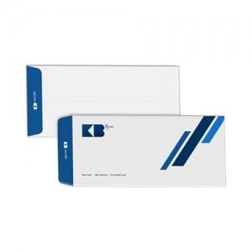

【상세/제작정보】 | <p><span style="font-size: 14pt;">※ 1,000개 단위로 제작 가능합니다.</span></p><p>&nbsp;</p><p><span style="font-size: 14pt;">※ 운임비 별도 발생 됩니다.</span></p>

【인쇄/포장옵션】 | 풀칼라 / 포장불가능

【공급단가】 | 수량 | 1,000~ | 3,000~ | 10,000~ | 30,000~ | 50,000~
*VAT별도 | 백색모조지120g | 75원 | 69원 | 64원 | 63원 | 62원
 | 레자크 체크 고백색110g | 108원 | 100원 | 93원 | 92원 | 90원
 | 레자크 줄무늬 고백색110g | 108원 | 100원 | 93원 | 92원 | 90원

【상품 URL】 | https://www.synergygift.co.kr:443/src/goods_detail.php?gdno=45227

